Лист1
 | Расфасовка по коробкам кинетического песка: |  |  | Система скидок |  |  |  | Код клиента
 | * 0,5 кг, 12 шт в коробке, длина 340 мм, ширина 220 мм, высота 160 мм |  |  | Оптовая цена 1* от 5000 рублей |  |  |  | Город |  | *обязательно к заполнению
 | * 1 кг, 12 шт в коробке, длина 405 мм, ширина 265 мм, высота 235 мм |  |  | Оптовая цена 2* от 100 кг (или 30 000 руб.) |  |  |  | Дилер (ФИО) |  | *обязательно к заполнению
 | * 2 кг, 4 шт в коробке, длина 350, ширина 350, высота 125 мм |  |  | Оптовая цена 3* от 500 кг (или 150 000 руб.) |  |  |  | Дата Заказа |  | *обязательно к заполнению
 | * 3 кг, 4 шт в коробке, длина 350, ширина 350, высота 170 мм. |  |  | * Крупный опт обсуждается отдельно
 | * 5 кг, 2 шт в коробке, длина 500, ширина 250, высота 175 мм |  |  | Компания ООО "МКИ" работает по упрощенной системе без НДС
ВИД ДОСТАВКИ |  | Выбрать |  | Контактные данные/Комментарии |  |  |  |  | Предварительный итог
ТК "Деловые линии" |  |  |  |  |  |  |  |  | При заказе |  | Оптовая цена 1* | Оптовая цена 2* | Оптовая цена 3*
ТК "ПЭК" |  |  |  |  |  |  |  |  | Количество позиций |  | 0 | 0 | 0
ООО "СДЭК" |  |  |  |  |  |  |  |  | Вес заказа |  | 0.00 | 0.00 | 0.00
Другая ТК |  |  |  |  |  |  |  |  | Итого к оплате |  | 0 | 0 | 0

Наименование | Фото | Характеристика | Вес (кг) | Код товара (штрих-код) | Артикул | Новинка/Хит/Распродажа | РРЦ | Количество | Оптовая цена 1* | Оптовая цена 2* | Оптовая цена 3* | Сумма до 100 кг. | Вес заказа

Фантастический (кинетический) песок/ведро 0,5 кг.
Фантастический (кинетический) песок. Ведро 0,5 кг. (натуральный цвет) |  | Натуральный цвет Ведро 500г | 0.5 | 4631111139332 | Т10256 |  | 350 | 0 | 180 | 150 | 110 | 0 | 0
Фантастический (кинетический) песок. Ведро 0,5 кг. (желтый цвет) |  | Желтый цвет Ведро 500г | 0.5 | 4631111139349 | Т10257 |  | 350 | 0 | 180 | 150 | 110 | 0 | 0
Фантастический (кинетический) песок. Ведро 0,5 кг. (розовый цвет) |  | Розовый цвет Ведро 500г | 0.5 | 4631111139356 | Т10258 |  | 350 | 0 | 180 | 150 | 110 | 0 | 0
Фантастический (кинетический) песок. Ведро 0,5 кг. (синий цвет) |  | Синий цвет Ведро 500г | 0.5 | 4631111139363 | Т10259 |  | 350 | 0 | 180 | 150 | 110 | 0 | 0
Фантастический (кинетический) песок. Ведро 0,5 кг. (зеленый цвет) |  | Зеленый цвет Ведро 500г | 0.5 | 4631111139370 | Т10260 |  | 350 | 0 | 180 | 150 | 110 | 0 | 0
ИТОГО (0,5 кг.) | *предварительный итог по заказу на ведерки объёмом 0,5 кг |  |  |  |  |  |  | 0 |  |  |  | 0 | 0.00
Фантастический (кинетический) песок/ведро 1 кг.
Фантастический (кинетический) песок. Ведро 1 кг. (натуральный цвет) |  | Натуральный цвет Ведро 1000г | 1 | 4631111139387 | Т10261 |  | 550 |  | 320 | 270 | 200 | 0 | 0
Фантастический (кинетический) песок. Ведро 1 кг. (желтый цвет) |  | Желтый цвет Ведро 1000г | 1 | 4631111139394 | Т10262 |  | 550 |  | 320 | 270 | 200 | 0 | 0
Фантастический (кинетический) песок. Ведро 1 кг. (розовый цвет) |  | Розовый цвет Ведро 1000г | 1 | 4631111139400 | Т10263 |  | 550 |  | 320 | 270 | 200 | 0 | 0
Фантастический (кинетический) песок. Ведро 1 кг. (синий цвет) |  | Синий цвет Ведро 1000г | 1 | 4631111139417 | Т10264 |  | 550 |  | 320 | 270 | 200 | 0 | 0
Фантастический (кинетический) песок. Ведро 1 кг. (зеленый цвет) |  | Зеленый цвет Ведро 1000г | 1 | 4631111139424 | Т10265 |  | 550 |  | 320 | 270 | 200 | 0 | 0
ИТОГО (1 кг.) | *предварительный итог по заказу на ведерки объёмом 1 кг |  |  |  |  |  |  | 0 |  |  |  | 0 | 0.00
Фантастический (кинетический) песок/ведро 2 кг.
Фантастический (кинетический) песок. Ведро 2 кг. (натуральный цвет) |  | Натуральный цвет Ведро 2000г | 2 | 4603733079150 | Т10266 |  | 950 | 0 | 590 | 500 | 370 | 0 | 0
Фантастический (кинетический) песок. Ведро 2 кг. (желтый цвет) |  | Желтый цвет Ведро 2000г | 2 | 4603733079167 | Т10267 |  | 950 | 0 | 590 | 500 | 370 | 0 | 0
Фантастический (кинетический) песок. Ведро 2 кг. (розовый цвет) |  | Розовый цвет Ведро 2000г | 2 | 4603733079174 | Т10268 |  | 950 | 0 | 590 | 500 | 370 | 0 | 0
Фантастический (кинетический) песок. Ведро 2 кг. (синий цвет) |  | Синий цвет Ведро 2000г | 2 | 4603733079181 | Т10269 |  | 950 | 0 | 590 | 500 | 370 | 0 | 0
Фантастический (кинетический) песок. Ведро 2 кг. (зеленый цвет) |  | Зеленый цвет Ведро 2000г | 2 | 4603733079198 | Т10270 |  | 950 | 0 | 590 | 500 | 370 | 0 | 0
ИТОГО (2 кг.) | *предварительный итог по заказу на ведерки объёмом 2 кг |  |  |  |  |  |  | 0 |  |  |  | 0 | 0.00
Фантастический (кинетический) песок/ведро 3 кг.
Фантастический (кинетический) песок. Ведро 3 кг. (натуральный цвет) |  | Натуральный цвет Ведро 3000г | 3 | 4603733078757 | Т10271 |  | 1300 | 0 | 760 | 650 | 480 | 0 | 0
Фантастический (кинетический) песок. Ведро 3 кг. (желтый цвет) |  | Желтый цвет Ведро 3000г | 3 | 4603733078764 | Т10272 |  | 1300 | 0 | 760 | 650 | 480 | 0 | 0
Фантастический (кинетический) песок. Ведро 3 кг. (розовый цвет) |  | Розовый цвет Ведро 3000г | 3 | 4603733078771 | Т10273 |  | 1300 | 0 | 760 | 650 | 480 | 0 | 0
Фантастический (кинетический) песок. Ведро 3 кг. (синий цвет) |  | Синий цвет Ведро 3000г | 3 | 4603733078788 | Т10274 |  | 1300 | 0 | 760 | 650 | 480 | 0 | 0
Фантастический (кинетический) песок. Ведро 3 кг. (зеленый цвет) |  | Зеленый цвет Ведро 3000г | 3 | 4603733078795 | Т10275 |  | 1300 | 0 | 760 | 650 | 480 | 0 | 0
ИТОГО (3 кг.) | *предварительный итог по заказу на ведерки объёмом 3 кг |  |  |  |  |  |  | 0 |  |  |  | 0 | 0.00
Фантастический (кинетический) песок/ведро 5 кг.
Фантастический (кинетический) песок. Ведро 5 кг. (натуральный цвет) |  | Натуральный цвет Ведро 5000г | 5 | 4603733079204 | Т10276 |  | 1700 | 0 | 1100 | 930 | 693 | 0 | 0
Фантастический (кинетический) песок. Ведро 5 кг. (желтый цвет) |  | Желтый цвет Ведро 5000г | 5 | 4603733079211 | Т10277 |  | 1700 | 0 | 1100 | 930 | 693 | 0 | 0
Фантастический (кинетический) песок. Ведро 5 кг. (розовый цвет) |  | Розовый цвет Ведро 5000г | 5 | 4603733079228 | Т10278 |  | 1700 | 0 | 1100 | 930 | 693 | 0 | 0
Фантастический (кинетический) песок. Ведро 5 кг. (синийй цвет) |  | Синий цвет Ведро 5000г | 5 | 4603733079235 | Т10279 |  | 1700 | 0 | 1100 | 930 | 693 | 0 | 0
Фантастический (кинетический) песок. Ведро 5 кг. (зеленый цвет) |  | Зеленый цвет Ведро 5000г | 5 | 4603733079242 | Т10280 |  | 1700 | 0 | 1100 | 930 | 693 | 0 | 0
ИТОГО (5 кг.) | *предварительный итог по заказу на ведерки объёмом 5 кг |  |  |  |  |  |  | 0 |  |  |  | 0 | 0.00

Итого по кинетическом песку: | до 100 кг | от 100 до 500 кг | от 500 кг
Общее количество (ведер) | 0 | 0 | 0
Общая масса (килограмм) | 0.00 | 0.00 | 0.00
Общая стоимость (рублей) | 0 | 0 | 0

 |  |  | Продукция ТМ ДобрБобр

Наименование | Фото | Характеристика | Вес (грамм) | Код товара (штрих-код) | Артикул | Новинка/Хит/Распродажа | РРЦ
Жвачка для рук ТМ ДобрБобр "Gumme" в ассортименте без ароматизаторов
Жвачка для рук ТМ ДобрБобр "Gumme" 25 гр. (желтый цвет/без ароматизаторов) |  | Контейнер 25г | 25 |  |  |  | 250
Жвачка для рук ТМ ДобрБобр "Gumme" 25 гр. (розовый цвет/без ароматизаторов) |  | Контейнер 25г | 25 |  |  |  | 250
Жвачка для рук ТМ ДобрБобр "Gumme" 25 гр. (зеленый цвет/без ароматизаторов) | 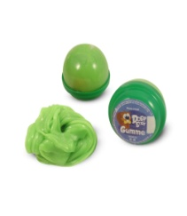 | Контейнер 25г | 25 |  |  |  | 250
Жвачка для рук ТМ ДобрБобр "Gumme" 25 гр. (синий цвет/без ароматизаторов) | 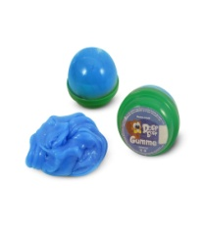 | Контейнер 25г | 25 |  |  |  | 250
Жвачка для рук ТМ ДобрБобр "Gumme" 25 гр. (оранжевый цвет/без ароматизаторов) | 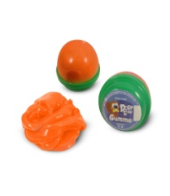 | Контейнер 25г | 25 |  |  |  | 250
Жвачка для рук ТМ ДобрБобр "Gumme" 25 гр. (красный цвет/без ароматизаторов) | 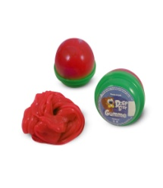 | Контейнер 25г | 25 |  |  |  | 250
Жвачка для рук ТМ ДобрБобр "Gumme" 50 гр. (желтый цвет/без ароматизаторов) | 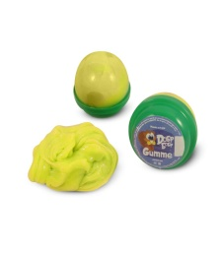 | Контейнер 50г | 50 |  |  |  | 350
Жвачка для рук ТМ ДобрБобр "Gumme" 50 гр. (розовый цвет/без ароматизаторов) | 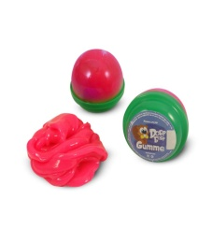 | Контейнер 50г | 50 |  |  |  | 350
Жвачка для рук ТМ ДобрБобр "Gumme" 50 гр. (зеленый цвет/без ароматизаторов) |  | Контейнер 50г | 50 |  |  |  | 350
Жвачка для рук ТМ ДобрБобр "Gumme" 50 гр. (синий цвет/без ароматизаторов) |  | Контейнер 50г | 50 |  |  |  | 350
Жвачка для рук ТМ ДобрБобр "Gumme" 50 гр. (оранжевый цвет/без ароматизаторов) |  | Контейнер 50г | 50 |  |  |  | 350
Жвачка для рук ТМ ДобрБобр "Gumme" 50 гр. (красный цвет/без ароматизаторов) |  | Контейнер 50г | 50 |  |  |  | 350
ИТОГО по Жвачке без ароматизатора | *предварительный итог по Жвачке Gumme
Жвачка для рук ТМ ДобрБобр "Gumme" в ассортименте с ароматизаторами
Жвачка для рук ТМ ДобрБобр "Gumme" 25 гр. (желтый цвет) С ароматом банана | 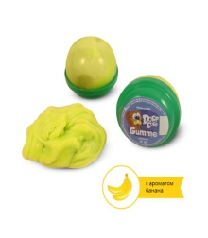 | Контейнер 25г | 25 |  |  |  | 255
Жвачка для рук ТМ ДобрБобр "Gumme" 25 гр. (розовый цвет) С ароматом жвачки | 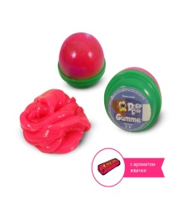 | Контейнер 25г | 25 |  |  |  | 255
Жвачка для рук ТМ ДобрБобр "Gumme" 25 гр. (зеленый цвет) С ароматом яблока | 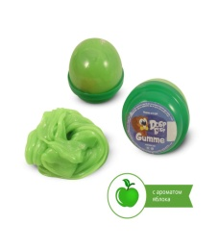 | Контейнер 25г | 25 |  |  |  | 255
Жвачка для рук ТМ ДобрБобр "Gumme" 25 гр. (синий цвет) С ароматом конфет | 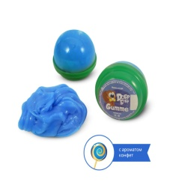 | Контейнер 25г | 25 |  |  |  | 255
Жвачка для рук ТМ ДобрБобр "Gumme" 25 гр. (оранжевый цвет) С ароматом апельсина | 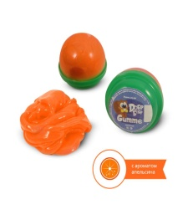 | Контейнер 25г | 25 |  |  |  | 255
Жвачка для рук ТМ ДобрБобр "Gumme" 25 гр. (красный цвет) С ароматом вишни | 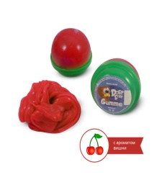 | Контейнер 25г | 25 |  |  |  | 255
Жвачка для рук ТМ ДобрБобр "Gumme" 50 гр. (желтый цвет) С ароматом банана |  | Контейнер 50г | 50 |  |  |  | 355
Жвачка для рук ТМ ДобрБобр "Gumme" 50 гр. (розовый цвет) С ароматом жвачки |  | Контейнер 50г | 50 |  |  |  | 355
Жвачка для рук ТМ ДобрБобр "Gumme" 50 гр. (зеленый цвет) С ароматом яблока |  | Контейнер 50г | 50 |  |  |  | 355
Жвачка для рук ТМ ДобрБобр "Gumme" 50 гр. (синий цвет) С ароматом конфет |  | Контейнер 50г | 50 |  |  |  | 355
Жвачка для рук ТМ ДобрБобр "Gumme" 50 гр. (оранжевый цвет) С ароматом апельсин | 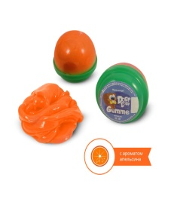 | Контейнер 50г | 50 |  |  |  | 355
Жвачка для рук ТМ ДобрБобр "Gumme" 50 гр. (красный цвет) С ароматом вишня |  | Контейнер 50г | 50 |  |  |  | 355
ИТОГО по Жвачке с ароматизатором | *предварительный итог по Жвачке Gumme

Итого по продукции ТМ ДобрБобр: | Оптовая цена 1* | Оптовая цена 2* | Оптовая цена 3*
Общее количество | 0 | 0 | 0
Общая масса (килограмм) | 0.000 | 0.000 | 0.000
Общая стоимость (рублей) | 0 | 0 | 0

 |  |  | Аксессуары
Наименование | Фото | Характеристика | Вес (кг) | Код товара | Состав | Новинка/Хит/Распродажа | РРЦ

Песочницы
Надувная песочница для песка 60 х 45 см, цвет голубой | 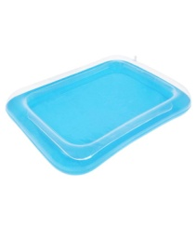 | 60 х 45 см, цвет голубой | 0.094 | 1113319 |  |  | 400
Надувная песочница для песка 60 х 45 см, цвет розовый | 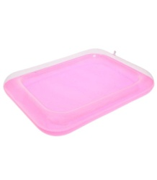 | 60 х 45 см, цвет розовый | 0.094 | 1113318 |  |  | 400
ИТОГО (по песочницам)
Аксессуары
Песочный набор "Замок" 7 предметов |  |  | 0.208 | 1028952 |  |  | 570
Песочный набор "Винни на речке" |  |  | 0.13 | 695233 |  |  | 530
Песочный набор "Тачки-2 bomb" |  |  | 0.125 | 562789 |  |  | 570
Песочный набор "Принцесса №2" |  |  | 0.19 | 695196 |  |  | 360
Валик-формочка "Кирпичик" для игры в песочнице | 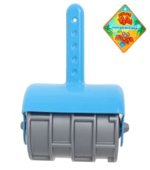 |  | 0.097 | 1236208 |  |  | 270
Формочки для лепки | 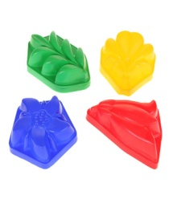 |  | 0.05 | 532472 |  |  | 100
Набор формочек "Замки", цвета МИКС |  |  | 0.127 | 719494 |  |  | 220
ИТОГО (Аксессуары)

Итого по аксессуарам+песочницы:
Общее количество | 0
Общая масса (килограмм) | 0.000
Общая стоимость (рублей) | 0
...

